GANT
Pic | Brand | Sku | Group | Color Name | S | M | L | XL | 2XL | Qty | WHS | RRP
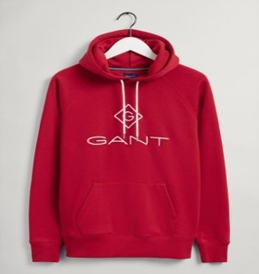 | GANT | 2047054.630 | Lock up Hoodie | RED | 260 | 233 | 251 | 180 | 325 | 1249 | € 52.00 | € 130.00
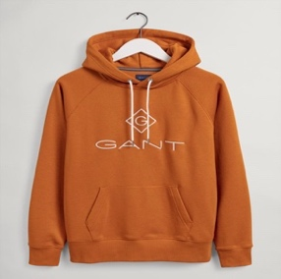 | GANT | 2047054.822 | Lock up Hoodie | ORANGE | 286 | 282 | 250 | 245 | 175 | 1238 | € 52.00 | € 130.00
 | GANT | 2047054.113 | Lock up Hoodie | WHITE | 287 | 296 | 221 | 210 | 251 | 1265 | € 52.00 | € 130.00
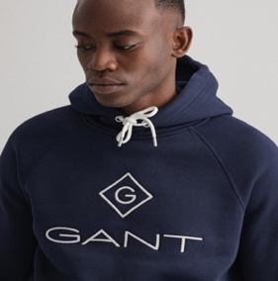 | GANT | 2047054.433 | Lock up Hoodie | NAVY | 225 | 296 | 214 | 310 | 189 | 1234 | € 52.00 | € 130.00
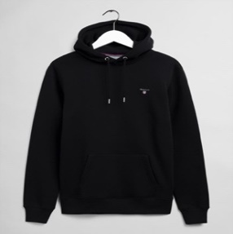 | GANT | 2047017.5 | Original Sweat Hoodie Logo | BLACK | 228 | 286 | 285 | 268 | 179 | 1246 | € 44.00 | € 110.00
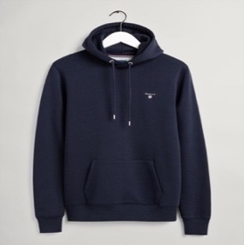 | GANT | 2047017.433 | Original Sweat Hoodie Logo | NAVY | 192 | 255 | 286 | 194 | 280 | 1207 | € 44.00 | € 110.00
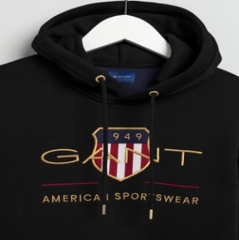 | GANT | 2047056.5 | Archive Shield Hoodie | BLACK | 268 | 290 | 186 | 235 | 279 | 1258 | € 52.00 | € 130.00
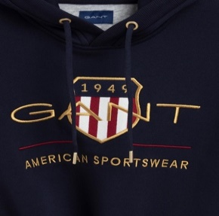 | GANT | 2047056.433 | Archive Shield Hoodie | NAVY | 296 | 186 | 199 | 298 | 255 | 1234 | € 52.00 | € 130.00
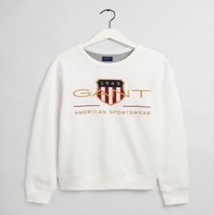 | GANT | 2046071.113 | Archive Shield Sweatshirt | WHITE | 315 | 242 | 244 | 230 | 176 | 1207 | € 48.00 | € 120.00
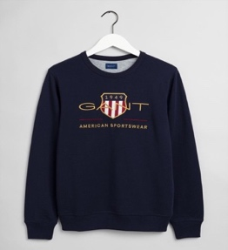 | GANT | 2046071.433 | Archive Shield Sweatshirt | NAVY | 183 | 198 | 236 | 254 | 333 | 1204 | € 48.00 | € 120.00
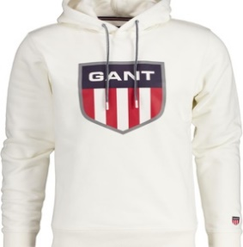 | GANT | 2047072.113 | Shield Hoodie | WHITE | 199 | 310 | 318 | 225 | 225 | 1277 | € 52.00 | € 130.00
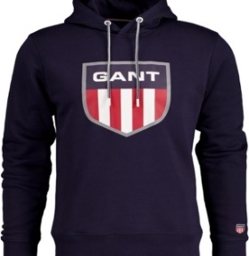 | GANT | 2047072.433 | Shield Hoodie | NAVY | 266 | 277 | 302 | 279 | 160 | 1284 | € 52.00 | € 130.00
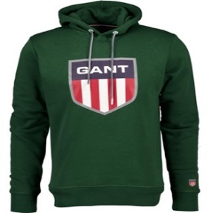 | GANT | 2047072.338 | Shield Hoodie | GREEN | 220 | 270 | 270 | 260 | 220 | 1240 | € 52.00 | € 130.00
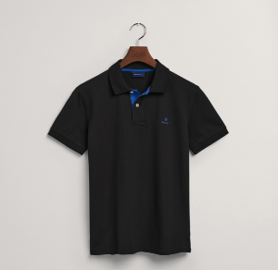 | GANT | 2052003 | Polo Diamond | 5 BLACK | 280 | 210 | 96 | 248 | 216 | 1050 | € 36.00 | € 90.00
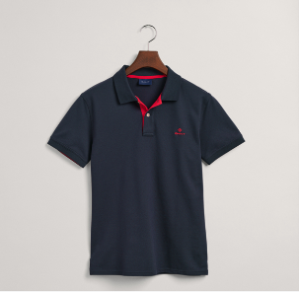 | GANT | 2052003 | Polo Diamond | 433 NAVY | 160 | 380 | 247 | 153 | 141 | 1081 | € 36.00 | € 90.00
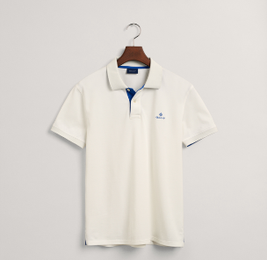 | GANT | 2052003 | Polo Diamond | 113 WHITE | 301 | 210 | 104 | 287 | 138 | 1040 | € 36.00 | € 90.00
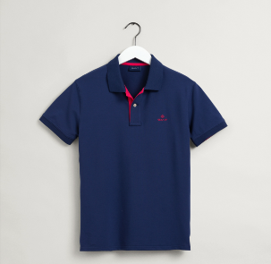 | GANT | 2052003 | Polo Diamond | 423 D.BLUE | 202 | 167 | 301 | 249 | 87 | 1006 | € 36.00 | € 90.00
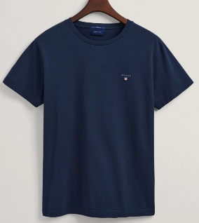 | GANT | 234100 | Logo Shield small | 433 NAVY | 388 | 411 | 480 | 410 | 405 | 2094 | € 18.00 | € 45.00
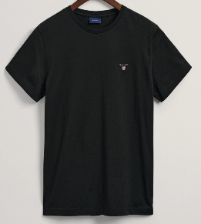 | GANT | 234100 | Logo Shield small | 5 BLACK | 376 | 428 | 467 | 388 | 320 | 1979 | € 19.90 | € 45.00
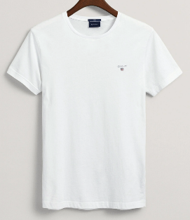 | GANT | 234100 | Logo Shield small | 110 WHITE | 400 | 396 | 468 | 448 | 360 | 2072 | € 19.90 | € 45.00
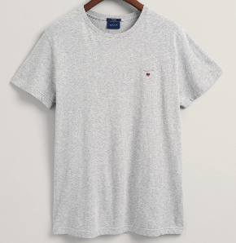 | GANT | 234100 | Logo Shield small | 094 GREY Mel. | 782 | 844 | 938 | 1178 | 300 | 4042 | € 19.90 | € 45.00
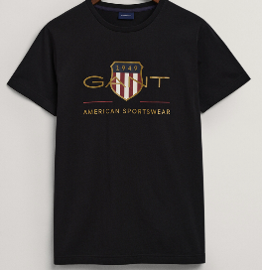 | GANT | 2003099 | Logo Shield front | 5 BLACK | 410 | 375 | 390 | 432 | 430 | 2037 | € 21.90 | € 50.00
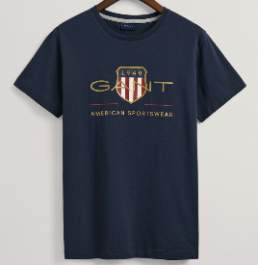 | GANT | 2003099 | Logo Shield front | 433 NAVY | 456 | 444 | 390 | 285 | 465 | 2040 | € 21.90 | € 50.00
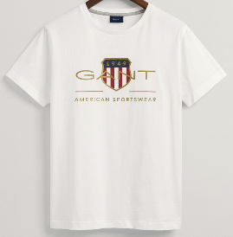 | GANT | 2003099 | Logo Shield front | 113 CREAM | 320 | 455 | 486 | 388 | 381 | 2030 | € 21.90 | € 50.00
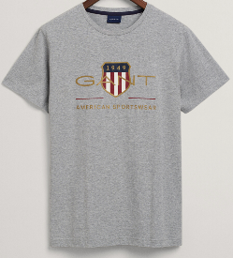 | GANT | 2003099 | Logo Shield front | 094 GREY Mel. | 800 | 855 | 944 | 855 | 560 | 4014 | € 21.90 | € 50.00
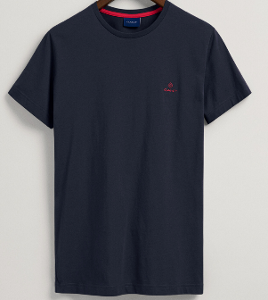 | GANT | 2053004 | Logo diamant small | 433 NAVY | 342 | 408 | 432 | 410 | 410 | 2002 | € 19.90 | € 45.00
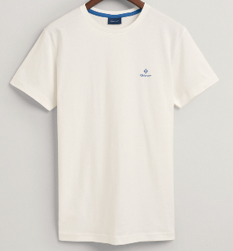 | GANT | 2053004 | Logo diamant small | 113 CREAM | 380 | 420 | 388 | 411 | 390 | 1989 | € 19.90 | € 45.00
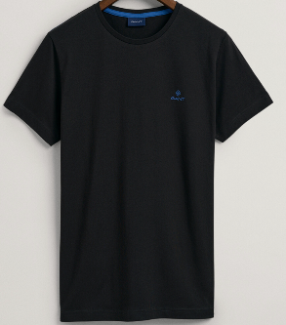 | GANT | 2053004 | Logo diamant small | 5 BLACK | 345 | 412 | 440 | 396 | 385 | 1978 | € 19.90 | € 45.00
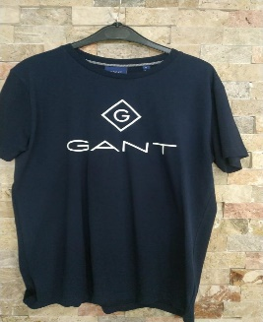 | GANT | 2023000 | Logo diamant front | 433 NAVY | 480 | 395 | 380 | 480 | 280 | 2015 | € 21.90 | € 50.00
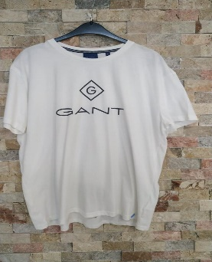 | GANT | 2023000 | Logo diamant front | 113 CREAM | 400 | 398 | 480 | 295 | 430 | 2003 | € 21.90 | € 50.00
 | GANT | 2023000 | Logo diamant small | 5 BLACK | 380 | 480 | 455 | 228 | 450 | 1993 | € 21.90 | € 50.00

